水道普及率
 | 67. 水道普及率

 | 時点 2020(R2)年3月31日（毎年） |  |  |  |  |  | 平 均 値 |  |  | 92.7
 | 単位 ％ |  |  |  |  |  | 標準偏差 |  |  | 10.6
 | 市町村名 | 指標 | 順位 | #REF! | 備考 | 市町村名 | 指標 | 順位 | #REF! | 備考

 | 千葉県 | r 95.4 | － |  |  | 八街市 | 57.7 | 53
 | 千葉市 | 97.3 | 27 |  |  | 印西市 | 84.9 | 46
 | 銚子市 | 99.2 | 15 |  |  | 白井市 | 89.6 | 42
 | 市川市 | 98.7 | 18 |  |  | 富里市 | 83.8 | 47
 | 船橋市 | 98.6 | 19 |  |  | 南房総市 | 97.9 | 23
 | 館山市 | 99.8 | 6 |  |  | 匝瑳市 | 89.0 | 43
 | 木更津市 | 99.9 | 5 |  |  | 香取市 | 79.9 | 50
 | 松戸市 | 93.0 | 36 |  |  | 山武市 | 76.7 | 52
 | 野田市 | 98.4 | 20 |  |  | いすみ市 | 97.6 | 24
 | 茂原市 | 98.3 | 22 |  |  | 大網白里市 | 99.5 | 9
 | 成田市 | 86.5 | 45 |  |  | 酒々井町 | 92.9 | 37
 | 佐倉市 | 96.9 | 31 |  |  | 栄町 | 89.8 | 41
 | 東金市 | 99.5 | 9 |  |  | 神崎町 | 82.4 | 48
 | 旭市 | 90.3 | 40 |  |  | 多古町 | 93.6 | 34
 | 習志野市 | 99.3 | 12 |  |  | 東庄町 | 88.3 | 44
 | 柏市 | 97.2 | 29 |  |  | 九十九里町 | 92.6 | 38
 | 勝浦市 | 98.4 | 20 |  |  | 芝山町 | r 20.6 | 54
 | 市原市 | 93.6 | 34 |  |  | 横芝光町 | 80.4 | 49
 | 流山市 | 99.3 | 12 |  |  | 一宮町 | 98.9 | 17
 | 八千代市 | 99.7 | 7 |  |  | 睦沢町 | 97.3 | 27
 | 我孫子市 | 94.4 | 33 |  |  | 長生村 | 97.5 | 25
 | 鴨川市 | 99.3 | 12 |  |  | 白子町 | 96.6 | 32
 | 鎌ケ谷市 | 76.8 | 51 |  |  | 長柄町 | 97.4 | 26
 | 君津市 | 100.0 | 1 |  |  | 長南町 | 100.0 | 1
 | 富津市 | 97.2 | 29 |  |  | 大多喜町 | 90.8 | 39
 | 浦安市 | 100.0 | 1 |  |  | 御宿町 | 100.0 | 1
 | 四街道市 | 99.4 | 11 |  |  | 鋸南町 | 99.7 | 7
 | 袖ケ浦市 | 99.2 | 15

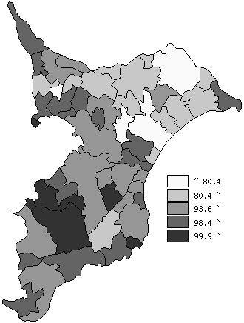
 | 千葉県の推移
平成28年 | 95.1
平成29年 | 95.2
平成30年 | 95.3
平成31年 | 95.4
令和2年 | 95.5

《備 考》 ・資料出所 水政課 ・算出方法 給水人口÷総人口（総人口はR2.4.1常住人口） 注）給水人口：上水道、簡易水道及び専用水道により給水を受けている人口です。

